2市域略図
1-2 市域略図
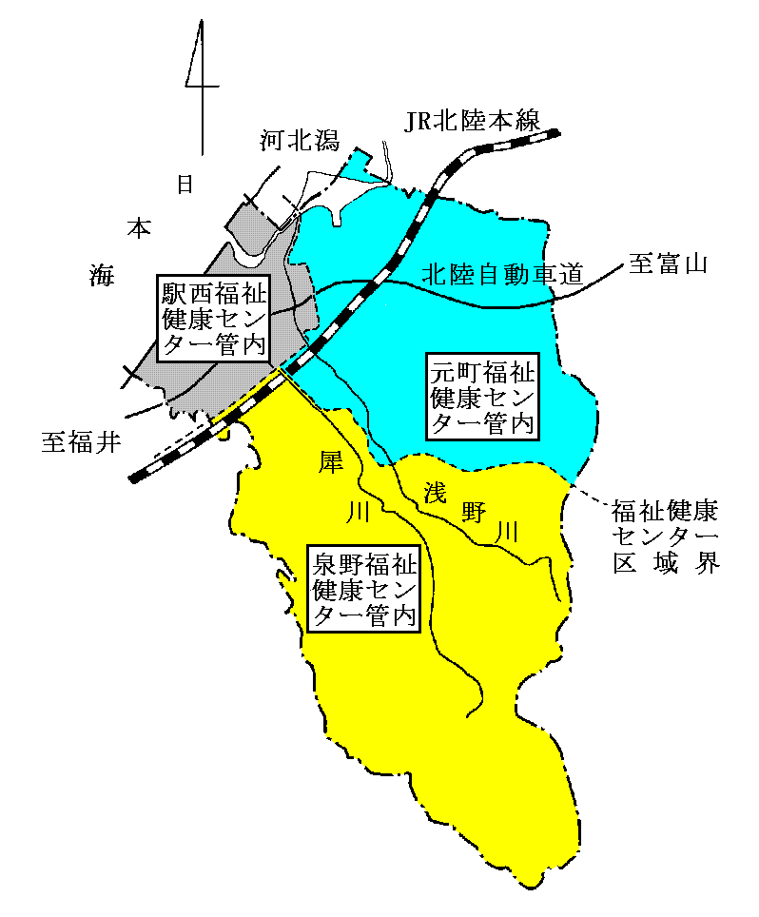

福祉健康センター別人口
 | 区分 | 泉野福祉健康 センター |  | 元町福祉健康 センター |  | 駅西福祉健康 センター |  | 計
 | 面積 | 254.34 | ｋ㎡ | 162.31 | ｋ㎡ | 52.16 | ｋ㎡ | 468.81 | ｋ㎡
 | 総人口 | 162,384 | 人 | 122,860 | 人 | 159,752 | 人 | 444,996 | 人
 | ～14 | 11.4 | ％ | 11.2 | ％ | 13.1 | ％ | 12.0 | ％
 | 15～64 | 59.0 | ％ | 58.8 | ％ | 63.3 | ％ | 60.5 | ％
 | 65～ | 29.6 | ％ | 30.0 | ％ | 23.6 | ％ | 27.5 | ％
 | 世帯数 | 79,372 | 世帯 | 59,819 | 世帯 | 74,322 | 世帯 | 213,513 | 世帯
 | 注：人口、世帯数は令和6年1月1日 住民基本台帳による。

